关系图
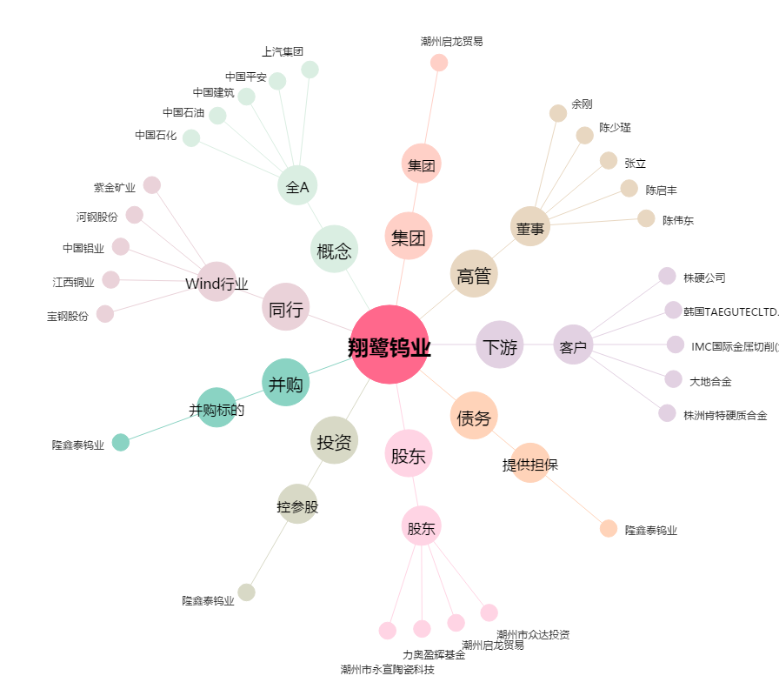
翔鹭钨业[002842.SZ] - 关系概览图

